Sayfa1
 |  |  |  |  |  |  |  |  |  |  | 1
 | Yem Pelet Makinası

 | Kullanmadan önce

 | Bilmemiz gereken 6 özellik

 |  | Bir yem üretim makinesini doğru kullanmak o kadar kolay değildir. Doğru hazırlık yapılmazsa, pelet
 |  | kalitesi etkilenebilir ve hatta makineye zarar vererek üretimde gecikmelere neden olabilir. Bu
 |  | nedenle, yeni bir makine aldıktan sonra, sorunsuz bir başlangıç ​​ve verimli bir çalışma sağlamak
 |  | için aşağıdaki altı noktaya odaklanmalıyız.

 |  |  |  |  |  |  |  |  |  |  | 2

1. Kutudan Çıkarma İncelemesi

 |  | Öncelikle ambalajın sağlam olup olmadığını kontrol edin ve ekipmanın nakliye sırasında hasar görmediğinden
 |  | emin olun. Besleme girişi, kaplin, pres silindiri ve kalıp gibi temel bileşenlerin hasarsız olduğundan ve kurulum
 |  | gerekliliklerini karşıladığından emin olmak için bunlara dikkat edin
 |  | Herhangi bir hasar veya eksik parça bulursanız, fotoğraf çekin ve sorunu çözmek için tedarikçiyi arayın

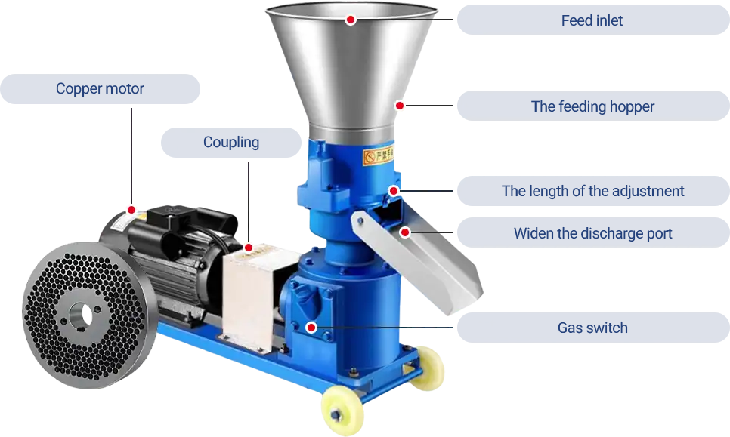
Besleme Girişi

Motor
Besleme Hunisi
Kaplin

Pelet Uzunluk ayarı
Pelet çıkış Kanalı

swich

 |  |  |  |  |  |  |  |  |  |  | 3
2. Doğru Kurulum Yerini Seçmek

 |  | Pelet makinesi, ortam sıcaklığının 10°C'nin altına düşmediği, sabit, güvenli ve kuru bir alana
 |  | yerleştirilmelidir. Toz patlamaları gibi güvenlik tehlikelerini önlemek için çalışma alanını temiz
 |  | tutun ve sigara içilmesini yasaklayın.
 |  | Pelet değirmenini yerleştirdikten sonra, besleme ve boşaltma hunilerini kurmaya başlayın.

 |  | Kurulum adımları şunlardır:

 |  | Besleme Haznesi : Besleme haznesini makinenin besleme girişine hizalayın ve düzgün beslemeyi
 |  | sağlamak için cıvatalarla sabitleyin.

 |  | Boşaltma Haznesi : Boşaltma haznesini makinenin boşaltma çıkışına takın ve malzeme sızıntısını
 |  | önlemek için güvenli bir bağlantı sağlayın.
 |  | Kalıp delikleri pelet çapını belirler. Yem türüne ve hayvan türüne bağlı olarak farklı kalıp deliği
 |  | boyutları mevcuttur. Kalıbı üretim ihtiyaçlarınıza göre değiştirebilirsiniz.
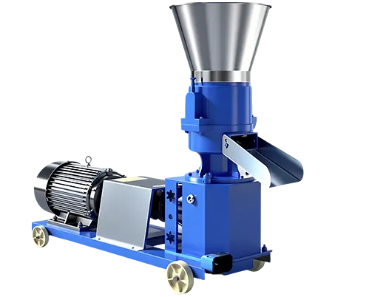
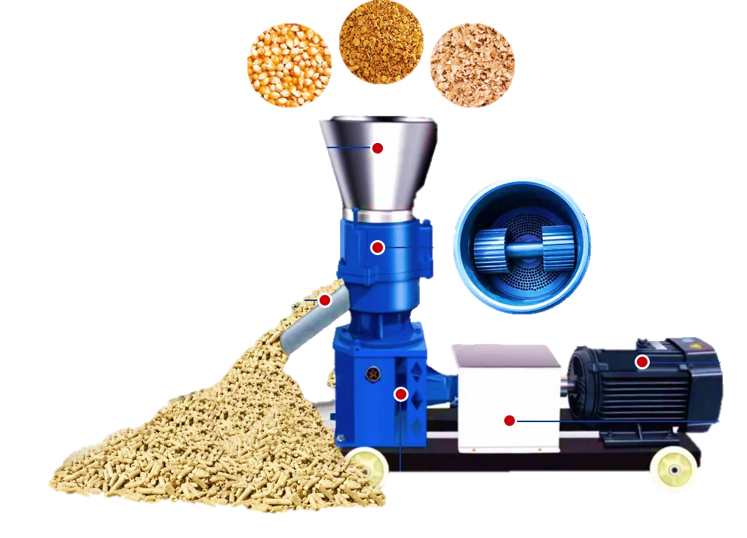

 |  |  |  |  |  |  |  |  |  |  | 4
 |  | Kalıp değişiminin adımları şu şekildedir:

 |  | 1. Haznedeki cıvataları sökün, hazneyi ve baskı silindirini çıkarın ve kalıp yüzeyindeki kalıntıları temizleyin
 |  | 2. Kilit somunu tutucusunu açın, sabitleme somununu çıkarmak için bir pim kullanın ve kalıbın
 |  | plaka vida deliklerini temizleyin.
 |  | 3. Eski kalıbı çıkarmak için disk sökücü kullanın.
 |  | 4. Yeni kalıbı yerleştirin, kilit somunu tutucusunu konumlandırın ve sabitleme somununu sıkın.
 |  | 5. Pres silindirini doğru şekilde yerleştirin, hazneyi takın ve hazne cıvatalarını sıkın.
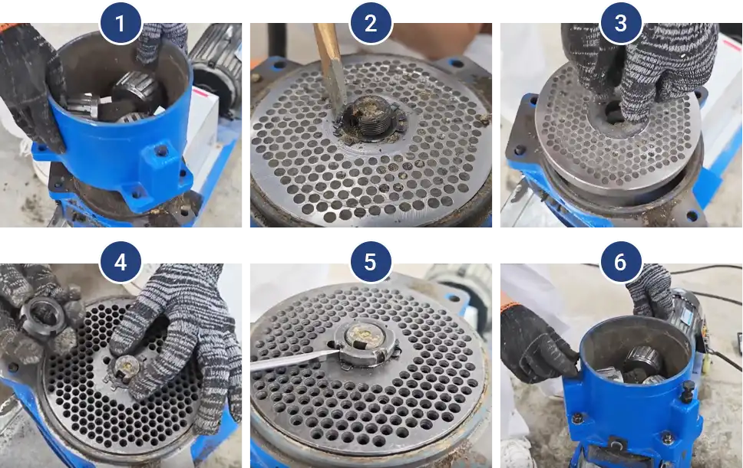

 |  |  |  |  |  |  |  |  |  |  | 5
3. Ana Bileşenlerin Yağlanması

 |  | makinenin sorunsuz çalışmasını sağlayacaktır.

 |  | Şanzıman Yağlaması
 |  | 85W-90 viskoziteli, ağır hizmet tipi GL-5 dişli yağı kullanın. Yeni makine 100-200 saat çalıştıktan
 |  | sonra, şanzımandaki dişli yağı ilk kez değiştirilmelidir. Her 300-400 saatlik çalışmadan sonra, dişli
 |  | yağı seviyesini kontrol edin ve gerekirse tamamlayın.

 |  | MODELLERE GÖRE YAĞ KULLANIM MİKTARLARI
 |  | model | KD-125 | KD-150 | KD-160 | KD-210 | KD-230 | KD-260 | KD-300 | KD-400
 |  | miktar L | 4.5 L | 4.5 L | 4.5 L | 10 L | 10 L | 20 L | 25 L | 50 L

 |  | Şanzıman Yağı Doldurma Yöntemi : Şanzıman yağı doldurma kapağını açın ve yağ işaretine veya
 |  | doldurma kapağının hemen altına ulaşana kadar yavaşça şanzıman yağı ekleyin. Ardından yağ
 |  | doldurma kapağını sıkın.
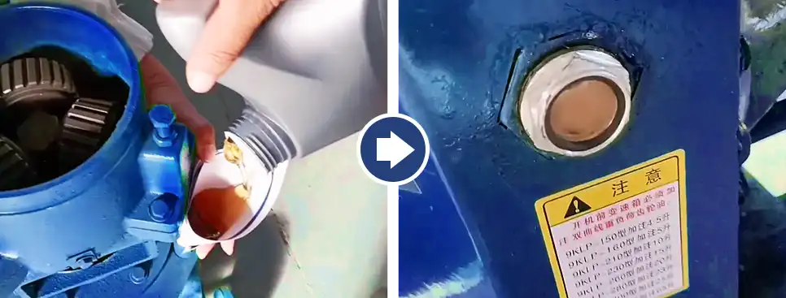

 |  |  |  |  |  |  |  |  |  |  | 6
 |  | Mil Yatak Yağlaması
 |  | Mil yataklarını yağ nozulundan gresle yağlayın. Bu, sorunsuz çalışmasını sağlayacak ve ömrünü
 |  | uzatacaktır.
 |  | Makaralı Rulman Yağlaması
 |  | Rulmanların gresle yağlanması için yapılması gerekenler şunlardır:
 |  | Üst kapağı açın ve silindiri çıkarın
 |  | Silindir üzerindeki cıvataları gevşetin.
 |  | Silindir kapağını açın.
 |  | Yatak kapağını açın ve yağlama uygulayın.

 |  | Yağlama Sıklığı : Mil yataklarını ve makaralı yatakları her kullanımdan sonra veya her 8 saatlik
 |  | çalışmadan sonra yağlayın. Makine hafif yük altında veya düşük kullanım sıklığında çalışıyorsa,
 |  | yağlama işlemi gerçek koşullara bağlı olarak haftalık veya aylık olarak yapılabilir.

 |  | Gres Standardı : Yağlama için aşırı basınçlı lityum kompleks gres kullanın.

4.Güvenlik Kontrolü

 |  | Başlamadan önce, silindirin her iki ucundaki kapak cıvatalarının sıkıldığından emin olun. Bu,
 |  | gevşemelerini ve silindire zarar vermelerini önleyecektir. Ardından, pelet değirmeninin diğer
 |  | parçalarını iyice kontrol ederek gevşek parça olmadığından emin olun.

 |  | Motoru, kontrol kabinini ve kabloları kontrol ederek elektrik kaçağı olmadığından emin olun.
 |  | Operatörü etkili bir şekilde korumak için güvenlik bariyerinin düzgün çalışır durumda olduğundan
 |  | emin olun. Son olarak, elektrik kaçağı riskini en aza indirmek için zemini kuru tutun.

 |  |  |  |  |  |  |  |  |  |  | 7
 |  | İlk kullanımdan önce, makinenin dönüş yönünün belirtilen işaretle eşleştiğinden emin olun.
 |  | Eşleşmiyorsa motorun dönüş yönünü ayarlayın. Dönüş doğruysa |  |  |  |  |  | ardından çalıştırma düğmesine basın.

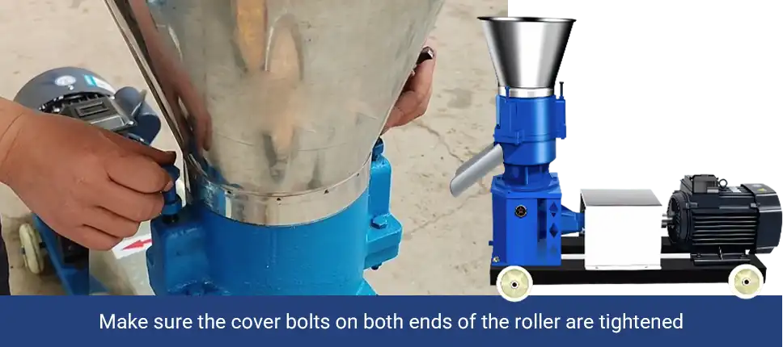

Silindirin her iki ucundaki kapak civatalarının sıkıldığından emin olun

5. Kalıbın Taşlanması

 |  | Yeni makinelerin veya kalıpların içinde imalat yağı kalıntıları, metal talaşı veya diğer yabancı
 |  | maddeler bulunabilir. Bu nedenle, uygun şekilde kullanılmadan önce taşlama yapılması gerekir.
 |  | Taşlama, kalıbın yüzeyini pürüzsüzleştirmeye, pelet oluşumunu optimize etmeye ve makinenin
 |  | ömrünü uzatmaya yardımcı olur.

 |  | İlk Adım: Öğütme Malzemelerinin Hazırlanması
 |  | Aşağıdaki oranlarda 50-100 kg hammadde hazırlayın:
 |  | %20 ince kum
 |  | %65 biyokütle malzemesi (örneğin, talaş)
 |  | %15 atık yağ

 |  |  |  |  |  |  |  |  |  |  | 8
 |  | Karıştırma Yöntemi : Malzemeleri iyice karıştırın. Karışımdan az miktarda elinize alın; dağılmadan
 |  | katı bir topak oluşturuyorsa öğütmeye hazırdır.
 |  | ( İpuçları : Biyokütle malzemesi unla, atık yağ ise bitkisel yağla değiştirilebilir. Malzemeleri gerçek
 |  | koşullara göre ayarlayabilirsiniz.)
 |  | İkinci Adım: Öğütmeye Başlayın
 |  | Öncelikle pelet makinasının çıkışının altına, yağ karışımını tekrar kullanmak üzere toplayacak kap koyun
 |  | Son olarak , yağ karışımı hazneden geçip makineye girdiğinde öğütme işlemi başlar. Kesintisiz
 |  | çalışmayı sağlamak için beslemeyi sabit tutun. Öğütme işlemi 40-60 dakika sürmelidir.

Ham maddeleri Karıştırın
Karıştırılmış malzemeyi
pelet makinasına dökün
Topaklar oluşuncaya kadar
karıştır .

Delikli Disk düzgün çalışana
kadar devam edin
 |  |  |  |  |  |  |  |  |  |  | .
Peletleri makinadan tekrar
tekrar geçirin

 |  |  |  |  |  |  |  |  |  |  | 9
6. Silindir ve Kalıp Boşluğu Parametrelerinin Ayarlanması

 |  | Silindir ve kalıp arasındaki boşluk, pelet kalitesini belirler. Optimum boşluk 0,1-0,3 mm arasındadır.
 |  | Boşluk 0,3 mm'yi aşarsa pelet çıkışı azalır; 0,1 mm'den küçükse, silindir kalıba çarparak ekipmana
 |  | zarar verebilir.
 |  | Silindir ve kalıp boşluğu ayarlama yöntemi:
 |  | 1- Makineyi çalıştırın : Ekipmanı açın ve kalıbın dönmeye başlamasını sağlayın.
 |  | 2- Az miktarda besleme yapın : Silindir ile kalıp arasında belirli bir yükü korumak ve boşta
 |  | çalışmayı önlemek için az miktarda malzemeyi yavaş yavaş besleyin
 |  | 3- Boşluğu ayarlayın : Silindir ayar cıvatalarını yavaşça sıkın. Silindir kalıpla birlikte dönmeye
 |  | başladığında, silindir ile kalıp arasındaki temas ilk sıkıştırma kuvvetine ulaşmış demektir.
 |  | 4- İnce Ayar : Cıvataları, pelet oluşumuna göre ince ayar yapmak için ayarlayın. Peletler çok
 |  | gevşekse, cıvataları hafifçe sıkın; makine ağır yük altındaysa ve yüksek ses çıkarıyorsa,
 |  | cıvataları hafifçe gevşetin.
 |  | 5- Son onay : Silindir, kalıpla birlikte düzgün bir şekilde dönmelidir. Silindiri elle ittiğinizde, direnç
 |  | hissetmesine rağmen dönmeye devam etmelidir. Peletler düzgün ve düzgün şekilli olmalı ve
 |  | makine anormal sesler çıkarmadan düzgün çalışmalıdır.
 |  | (Besleme ve öğütme sırasında boşluğu ayarlayabilirsiniz.)
 |  | Başarılı bir operasyonun anahtarı kapsamlı hazırlıktır. Sorunsuz kullanımlar dileriz!

